F29
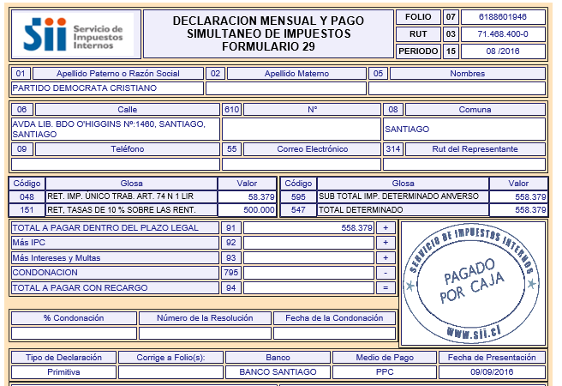
PARTIDO DEMOCRATA CRISTIANO

Impuestos según Análisis

Retenciones Honorarios y Dietas | 500,000
Retenciones Impto. Unico 2º Categ. | 58,379

Total F.29 | 558,379

Cot prev
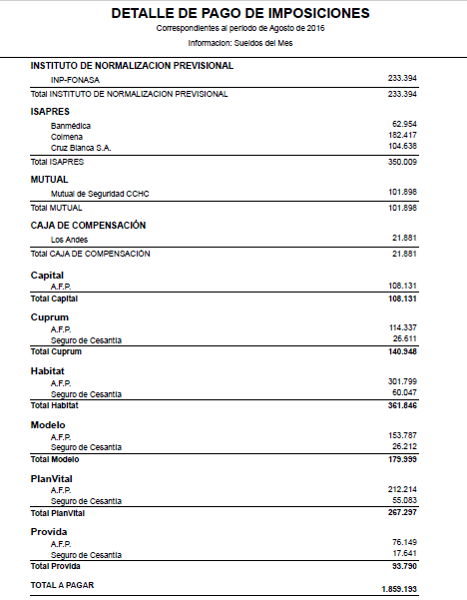
Cotizaciones previsionales según Análisis

1,859,193

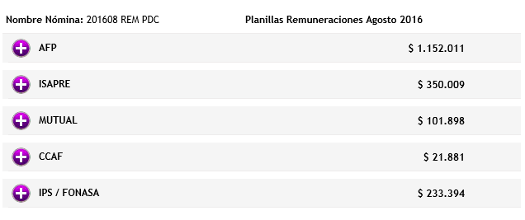

 | 1152011
 | 350009
 | 101898
 | 21881
 | 233394
 | 1859193
 | -

